Data Flow
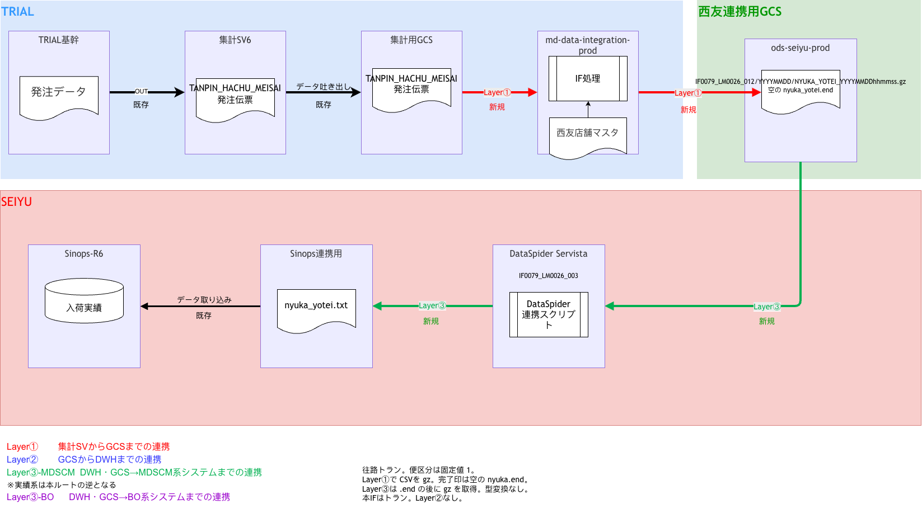
Data Flow（draw.io より更新 2026-10-17）
往路。図は Sinops-IF-012_入荷予定_DataFlow.drawio。TRIAL基幹の単品発注明細 → 集計SV6 → 集計用GCS → md-data-integration-prod（LV3/TANPIN_HACHU_MEISAI/YYYYMMDD/）→ ods-seiyu-prod/IF0079_LM0026_012。便区分は固定値 1。完了印は空の NYUKA_YOTEI.end

